总养成规划和系统设计
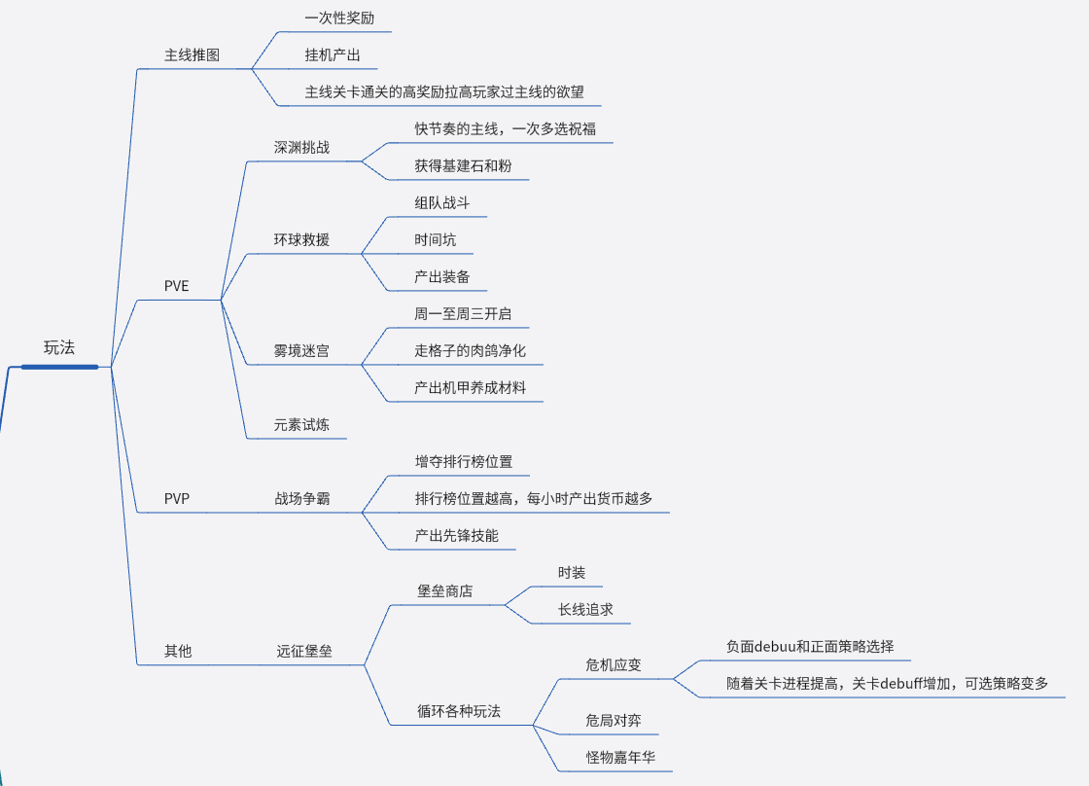
类型 | 内容 | 子项 | 消耗材料 | 消耗值 | 消耗值2 | 上限 | 效果 | 效果类型 | 初始值 | 效果值 | 效果二 | 养成投放方式
装备 | 6个部位 | 升级 | 金币、各部位图纸 |  |  | 150 | 攻击、枪械攻击 | 加 |  |  |  | 主线投放
 |  | 升品 | 锻造石 |  |  | 24 | 攻击 | 加 |  | 阶数+1 | 额外属性攻击
 |  | 洗练 | 锻造石 |  |  |  | 修改攻击属性 | 加
宝石 | 5*6个宝石格 | 合成 | 宝石 |  |  | 7 | 宝石效果 | 加、比例 |  |  |  | 主线投放
 |  | 洗练 | 换新试剂 |  |  |  | 修改宝石效果 | 加 |  |  |  | 随机概率，付费内容
防线 | 防线 | 升级 | 基建耗材、熔粉 |  |  | 225？ | 防御能力 | 加 |  |  | 解锁防线被动效果 | 玩法投放
 |  | 强化 | 工程图纸 |  |  |  | 防线效果 | 加 |  |  |  | 玩法投放
 | 防线外观 | 激活 | 防线外观 |  |  |  | 防御能力 | 加 |  |  | 防御技能 | 活动/付费投放
 |  | 升星 | 防线外观、万能防线 |  |  | 5*9 | 防御能力 | 加 |  |  |  | 活动/付费投放
主角 | 时装 | 升级 | 时装、万能时装 |  |  | 5*13 | 攻击 | 加 |  | 60 | 时装被动效果 | 活动/付费投放
 | 枪械天赋树 | 升级 | 枪械图纸、金币 |  |  |  | 枪械属性 | 加 |  |  | 枪械局内可选效果 | 主线投放
 | 枪械涂装 | 升星 | 枪械涂装、万能枪械 |  |  | 5*14 | 枪械伤害 | 比例 |  | 0.1/0.15/0.2 |  | 活动/付费投放
 | 幻形 | 升级 | 幻形、万能幻形 |  |  | 5*13 | 暴击伤害 | 比例 |  |  | 幻形效果、属性伤害 | 活动/付费投放
 | 技能 | 升级 | 金币、技能图纸 | n为技能等级，【】表示向下取整 |  | 46 | 暴击伤害 | 比例 |  |  | 解锁技能可选流派、技能伤害 | 主线投放
 | 佣兵 | 升级 | 强化补剂、金币 |  |  | 100 | 攻击 | 加 |  |  |  | 玩法投放
 |  | 升品 | 碎片 |  |  |  | 佣兵效果 | 加 |  |  |  | 玩法/活动/付费投放
 | 先锋特技 |  |  |  |  | 20 | 特技效果 |  |  |  |  | 玩法投放
 | 机甲 | 升级 | 机甲终端、金币 |  |  | 100 | 攻击 | 加 |  | 2 |  | 玩法投放
 |  | 升品 | 机甲 |  |  |  | 攻击 | 加 |  | 20 | 解锁机甲技能
 |  | 技能升级 | 机甲技能手册
 |  | 芯片打造 | 芯片、复合机芯 |  |  |  | 属性攻击 | 加 | 12 | 2

 | 结论 | 养成
 |  |  | 养成线多，每个养成线的坑都很深，深不见底
 |  |  |  | 大部分养成的消耗是分段倍数增加，部分养成消耗比如装备前中期是线性增加。越到后期越难养，越想花钱。
 |  |  |  | 付费的成长反馈和奖励反馈不是很足
 |  |  |  | 养成结果简洁，分布在攻击力、流派类型攻击力、局内额外特效、局内效果的成长上。
 |  |  |  | 属性投放合适。暴击率投放很谨慎，只在宝石效果里有，同时暴击伤害投的很多，很碎，在技能升级里投。
 |  |  | 玩家在不同阶段追求的目标比较明确，不同付费类型的玩家追求目标明确
 |  |  |  | 持续追求：技能等级、装备等级
 |  |  |  | 按阶段追求：随着等级解锁的系统
 |  |  |  | 大后期：追求指定效果的高等宝石（洗练秒杀、风百、传送等）、高等级技能、皮肤和核心构筑

 |  | 系统
 |  |  | 玩法很简洁规整，奖励不重复，体验不重复
 |  |  |  | 系统奖励转化玩法成材料的形式比较多，商店兑换、酒馆抽奖、体力扫荡等
 |  |  |  | 系统的产出核心资源和对应消耗养成线、付费战令（礼包）一一对应，很清晰

 |  | 问题 | 部分养成内容对局内验证完全没有帮助
 |  |  |  | 比如先锋特技、防线的一堆效果只有一个传送有用
 |  |  |  | 原因是验证的跨度太大了，怪物血量几何增加，而各种局外效果的属性增加如果没形成构筑，大幅度强化战力，就没有用。
 |  |  |  | 或者说核心宝石能力太强、构筑能力太强，同时怪物的免疫特效太强，大幅度弱化了颗粒度不高的养成比如攻击力、技能伤害、平平无奇的局外特效等的作用

系统产出消耗、玩家循环：

局内肉鸽战斗和主线验证
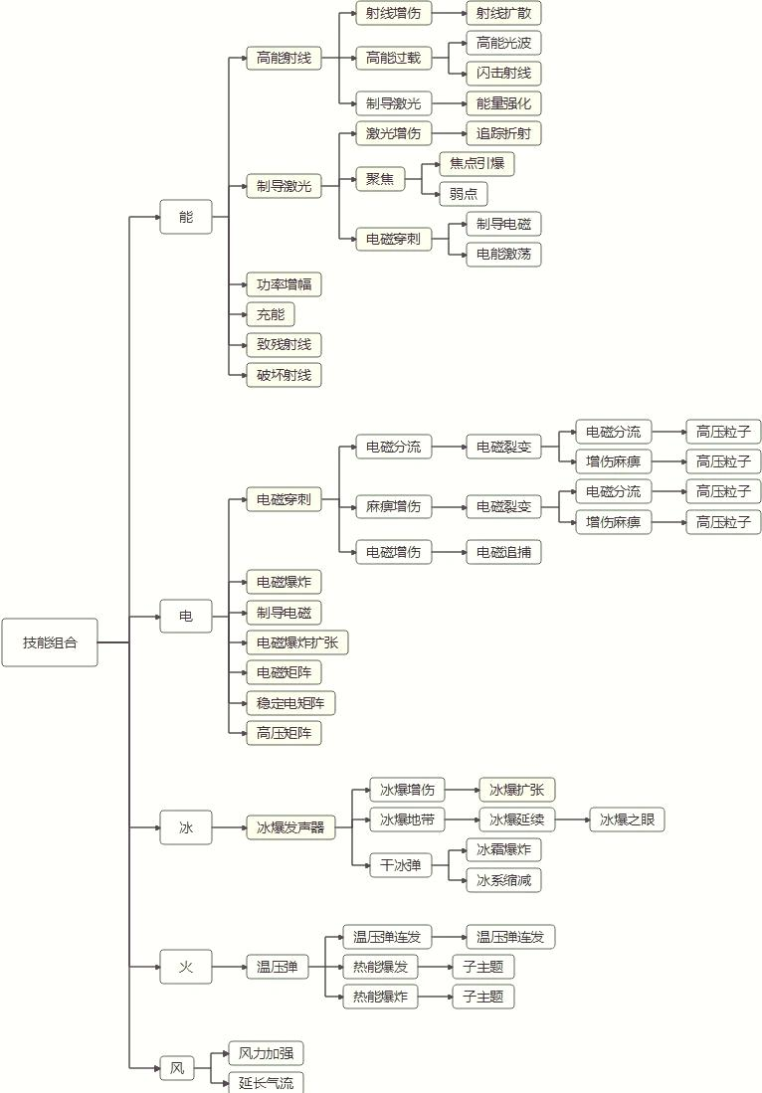
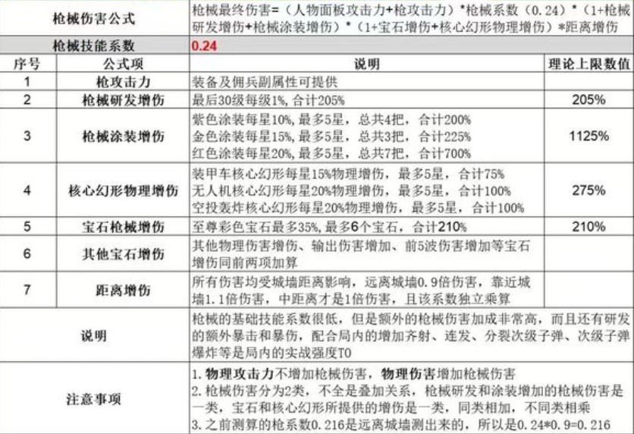
十分简单的竖版战斗，主角释放枪械技能和选取的4大技能，并随着击杀怪物等级提升，选取祝福。

 | 技能效果 | https://www.bilibili.com/video/BV1gzzFYREKv/?vd_source=201be56713c354e3d4e049ece60d7dd9
 | 宝石效果

验证点：
 | 时间点 |  | 验证内容
 | 前几波 |  | 局外基础战力养成(攻击力、初始技能、机甲、宝石..）
 | 中后期精英怪和boss |  | 局内策略选择结果、局外影响局内选择的强度的养成（局内可选效果解锁、局内效果的数值）

局外养成内容 | 局内不同技能的属性
 | 局内不同技能可解锁的进阶效果的选项
 | 局内的不同特性
 |  | 枪械特性
 |  | 宝石特性
 |  | 时装和幻形效果
 |  | 佣兵特效
 |  | 先锋技能效果
 |  | 机甲特效
 |  | …
主要玩点（乐趣点）：选择的策略性
 | 需要知道僵尸的优点和缺点
 |  | 装配局外养成的宝石和时装
 |  | 选择合适的局内效果

 | 4个技能+枪械，提供选择的空间
 | 战斗的克制和流派的成长，提供选择的深度 |  |  |  | 很精彩的设计：一场战斗出现矛盾的怪物。A怪物免疫C效果，B怪物强化C效果，让玩家去选吧

局内战斗设计规律

 | 做元素伤害和元素抗性/破防的对抗设计。物理、能量、火系、冰系、电系 |  |  |  |  |  |  |  | xx伤害增加
 | 负面状态和负面状态免疫/破防的对抗设计。燃烧、麻痹、击退、减速、冰冻、眩晕 |  |  |  |  |  |  |  | xx效果持续时间增强、xx效果伤害增加、免疫xx效果
 | 地面技能、弹道技能和对应的免疫/破防的对抗设计。

 | 局内效果 | 局内可选的祝福类型： |  | 新的技能
 |  |  |  | 技能的各自通用效果数值和机制的强化 |  |  | a触发b效果
 |  |  |  | 两个技能的耦合强化 |  |  | a和b伤害提升
 |  |  |  | 技能和异常状态的耦合强化 |  |  | a命中b效果伤害提升
 |  |  |  | 技能触发新技能 |  |  | a触发b技能

 |  | 四大表现类型 |  | 激光
 |  |  |  | 弹幕
 |  |  |  | 范围攻击盒
 |  |  |  | 持续范围攻击盒

 |  | 表现的通用进阶设计： |  | CD
 |  |  |  | 伤害
 |  |  |  | 数量
 |  |  |  | 范围
 |  |  |  | 命中触发其他表现（爆炸、分裂弹幕等）
 |  |  |  | 命中触发其他机制（减速、吸附等负面状态

 |  | 表现的各自进阶机制
 |  |  |  | 激光 | 折射 | 扫荡 | 连线
 |  |  |  | 弹幕 | 击退 | 穿透 | 反弹 | 散射 | 连射
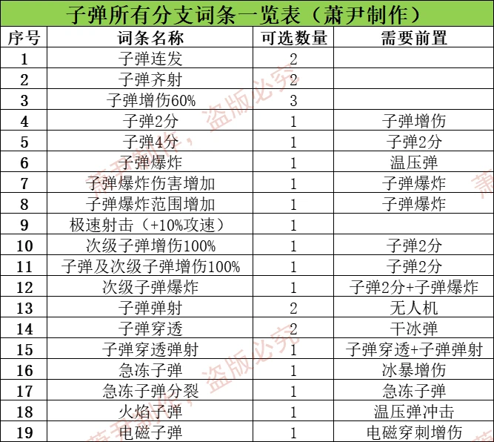
 |  |  |  | 一次范围伤害
 |  |  |  | 持续范围伤害 | 移动目标 | 移动路径

